Matrice de calcul
CHIFFRAGE MERCIYANIS
 |  | CELLULE A RENSEIGNER |  | CELLULE A RENSEIGNER
Souhaitez-vous donner l'accès à votre client ? | Image | Engagement (mois) | Mode Facturation | Quantité | Prix BPU | Prix total
Accès pour votre client à la plateforme MerciYanis L'accès peut être restreint qu'aux tickets pour mettre en place un cahier de liaison avec le client. Ou alors il peut être total (toutes les données). | 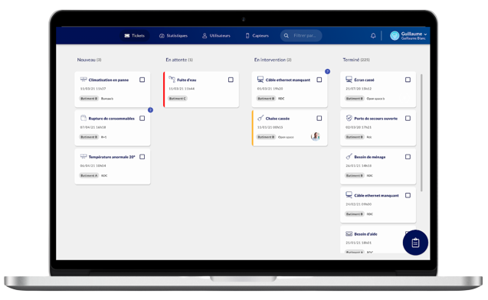 | 36 | Récurrent mensuel |  | 10 € | 0.00 € | (nombre de contact client achat)

Solutions de pointage | Image | Engagement (mois) | Mode Facturation | Quantité | Prix BPU | Prix total
Boutons connectés "entrée" / "sortie' Sites avec un seul agent uniquement car solution anonyme. Réseau Sigfox (prévoir des répéteurs pour amplifier le réseau si jamais - 84€ / an) |  | 36 | Récurrent mensuel |  | 8 € | 0.00 €
Feuille digitale "entrée" / "sortie" - Taqt Sites avec un ou plusieurs agents - identification par badge NFC. |  | 36 | Récurrent mensuel |  | 22 € | 0.00 €
 |  | 36 | Achat ponctuel (pack de 10 badges) |  | 80 € | 0.00 €
Antenne pointage mains libres "entrée" / "sortie" - Skiply Sites avec un ou plusieurs agents - identification par badge BLE. L'antenne détecte le badge dans un rayon de 45 m. L'agent a juste à l'avoir sur lui, cela évite les oublis. |  |  | Achat ponctuel (antenne + 1 badge) |  | 259 € | 0.00 €
 |  |  | Achat ponctuel (badge supplémentaire) |  | 30 € | 0.00 €
 |  | 36 | Récurrent mensuel (par antenne) |  | 6 € | 0.00 €
 |  | 36 | Récurrent mensuel (par agent / par badge) |  | 3 € | 0.00 €
Répéteur Si besoin de réseau Sigfox (boutons de pointage), vous pouvez comptabiliser autant de répéteurs qu'il y a de sites par prévention. Ils ne seront pas facturés si pas utilisés. |  | 36 | Récurrent mensuel |  | 7 € | 0.00 €

Solutions de traçabilité | Image | Engagement (mois) | Mode Facturation | Quantité | Prix BPU | Prix total
Bouton connecté traçabilité Un simple clic permet de tracer la prestation anonymement. Réseau Sigfox (prévoir des répéteurs pour amplifier le réseau si jamais - 84€ / an) |  | 36 | Récurrent mensuel |  | 4 € | 0.00 €
QR Code de traçabilité Permet d'avoir une traçabilité détaillée (type de prestation réalisée, commentaires, photos...) avec l'identification de l'agent. Pour utiliser une telle solution, les agents doivent être munis d'un smartphone avec internet. Ce n'est pas une durée d'engagement mais une fourchette de nombre de QR Codes (le prix ne dépendant pas de la durée mais de la quantité pour les QR Codes). |  |  | Sur devis |  | envoyer un mail à Océane (oceane@merciyanis.com) 2€ / mois | (varie en fonction de la quantité)
Feuille digitale de passage - Taqt Permet d'avoir une traçabilité digitalisée avec les six derniers passages qui sont affichés pour rassurer l'occupant. Les agents peuvent être anonymes ou être identifiés. | 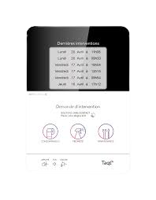 | 36 | Récurrent mensuel |  | 22 € | 0.00 €
Borne digitale - Skiply Permet d'avoir une traçabilité digitalisée avec le dernier passage qui est affiché pour rassurer l'occupant. Les agents restent anonymes. La borne peut être vierge, ou bien des boutons de déclaration d'incidents ou encore de monitoring de la satisfaction peuvent être ajoutés. | 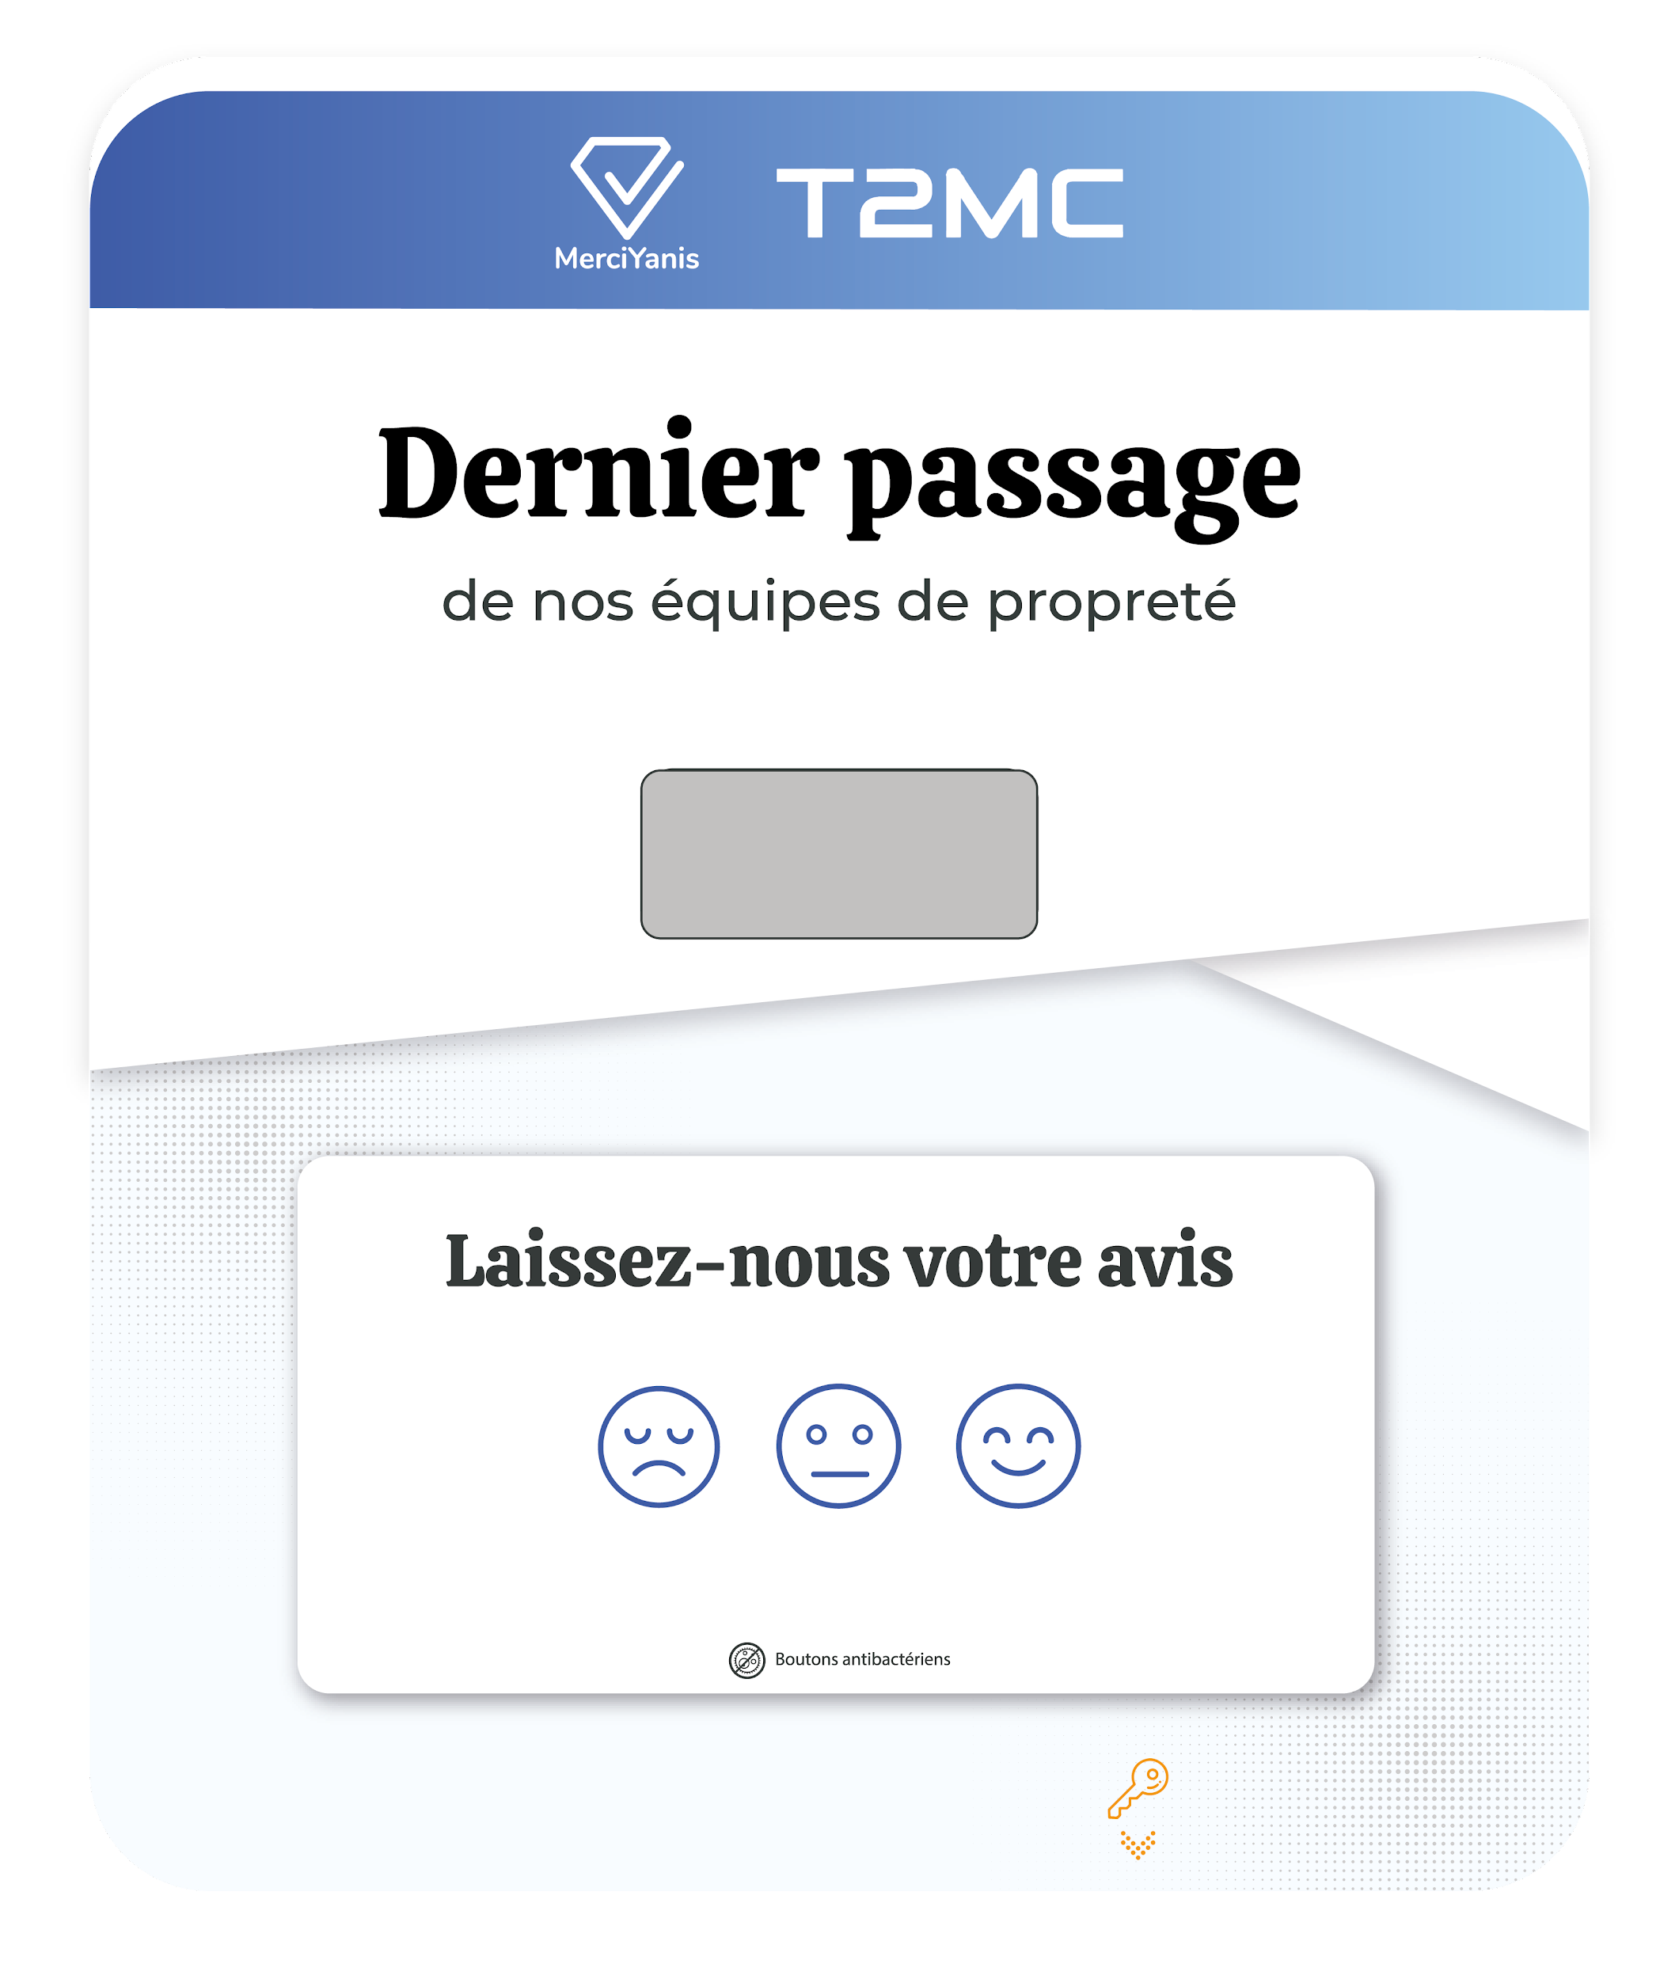 | 36 | Récurrent mensuel |  | 19 € | 0.00 €
Répéteur Si besoin de réseau Sigfox (bouton de traçabilité), vous pouvez comptabiliser autant de répéteurs qu'il y a de sites par prévention. Ils ne seront pas facturés si pas utilisés. |  | 36 | Récurrent mensuel |  | 7 € | 0.00 €

Solutions de nettoyage à l'usage | Image | Engagement (mois) | Mode Facturation | Quantité | Prix BPU | Prix total
Capteur de comptage de passages Permet de compter le flux de personnes dans un sanitaire par exemple. Le seuil est paramétrable sur la plateforme MerciYanis (exemple 25 personnes), permettant d'être alerté dès qu'une intervention est nécessaire. | 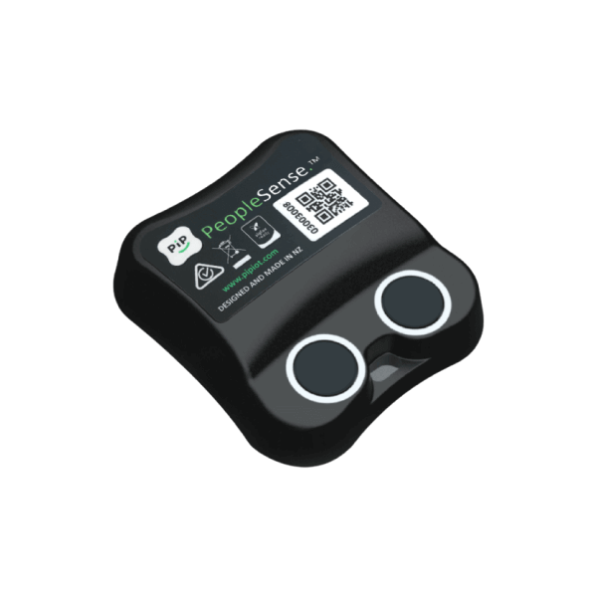 | 36 | Récurrent mensuel |  | 14 € | 0.00 €
Propreté à l'usage collaborative - autonome sur devis
Répéteur Si besoin de réseau Sigfox (capteur infrarouge), vous pouvez comptabiliser autant de répéteurs qu'il y a de sites par prévention. Ils ne seront pas facturés si pas utilisés. |  | 36 | Récurrent mensuel |  | 7 € | 0.00 €

Solutions pour apporter des services aux occupants | Image | Engagement (mois) | Mode Facturation | Quantité | Prix BPU | Prix total
Bouton connecté de déclaration d'incidents Les occupants peuvent en un simple clic remonter un incident (ex : manque de consommable dans les sanitaires homme). Les boutons sont intégrés dans des plaques personnalisables et chacun d'eux a un motif d'incident et une localisation. Réseau Sigfox (prévoir des répéteurs pour amplifier le réseau si jamais - 84€ / an) Attention : le prix est par bouton et non par plaque | 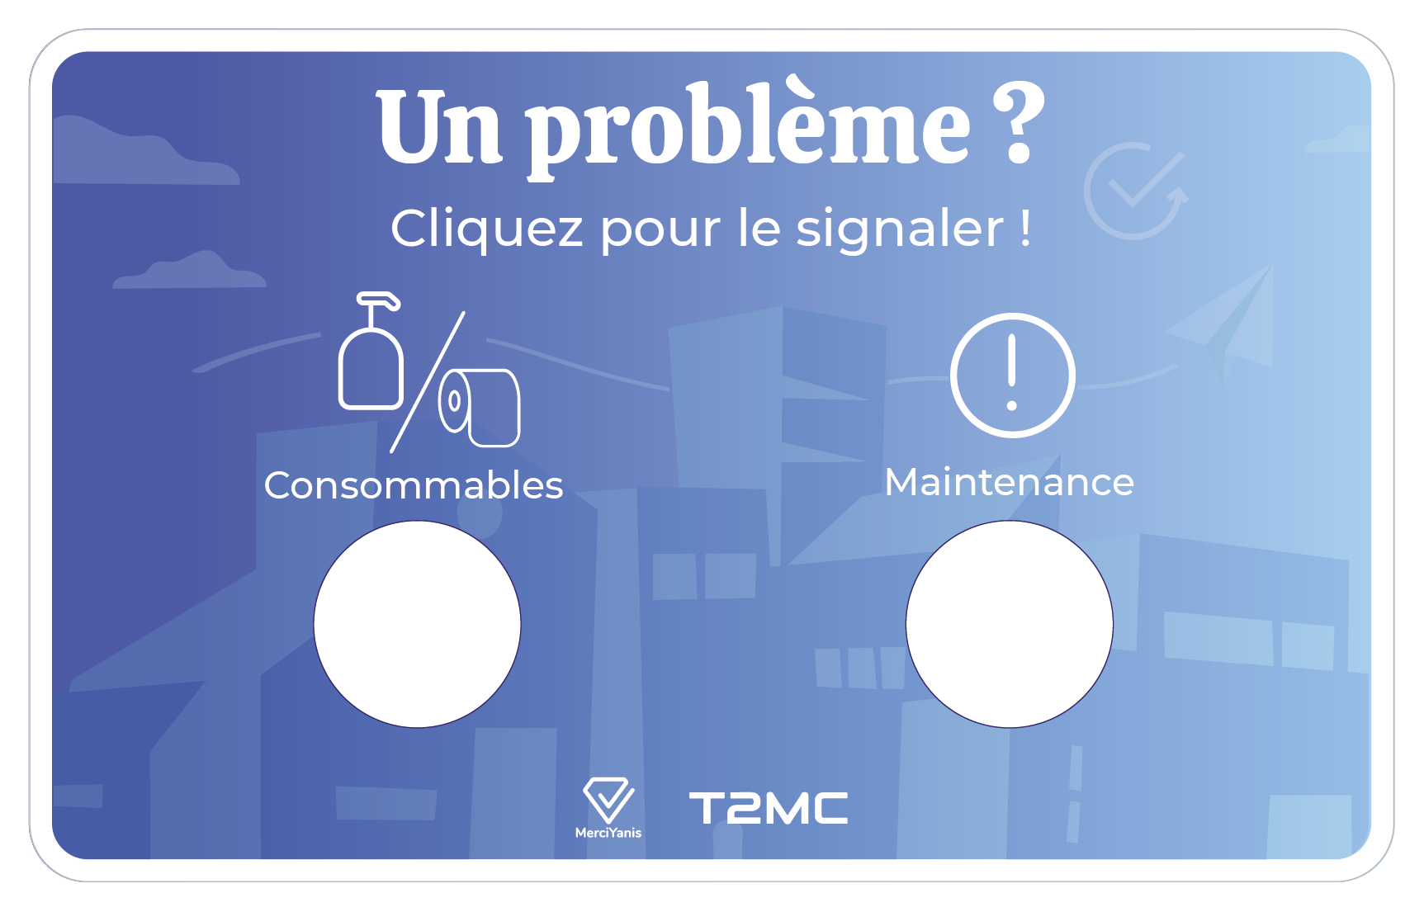 | 36 | Récurrent mensuel |  | 4 € | 0.00 €
QR Code de déclaration d'incidents Les occupants peuvent en flashant le QR code, remonter un incident. L'avantage du QR Code est qu'ils apporteront plus de détail à leur demande (plusieurs motifs référencés, commentaires, photos...). Et ils peuvent même renseigner leur adresse mail pour être tenu informés de l'avancée de leur demande. Ce n'est pas une durée d'engagement mais une fourchette de nombre de QR Codes (le prix ne dépendant pas de la durée mais de la quantité pour les QR Codes). | 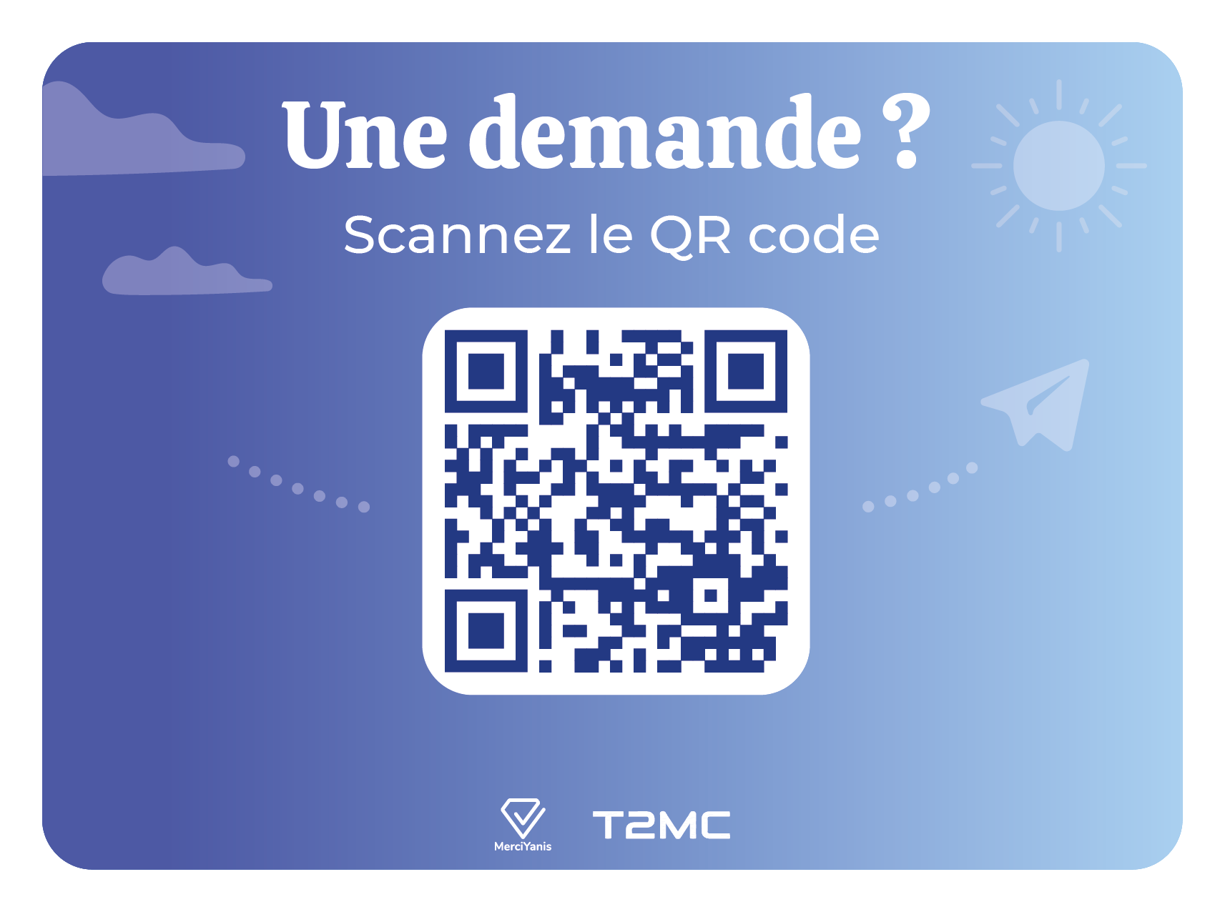 |  | Sur devis |  | envoyer un mail à Océane (oceane@merciyanis.com) 3€ / mois | (varie en fonction de la quantité)
Borne de satisfaction Permet de connaître le niveau de satisfaction des occupants. | 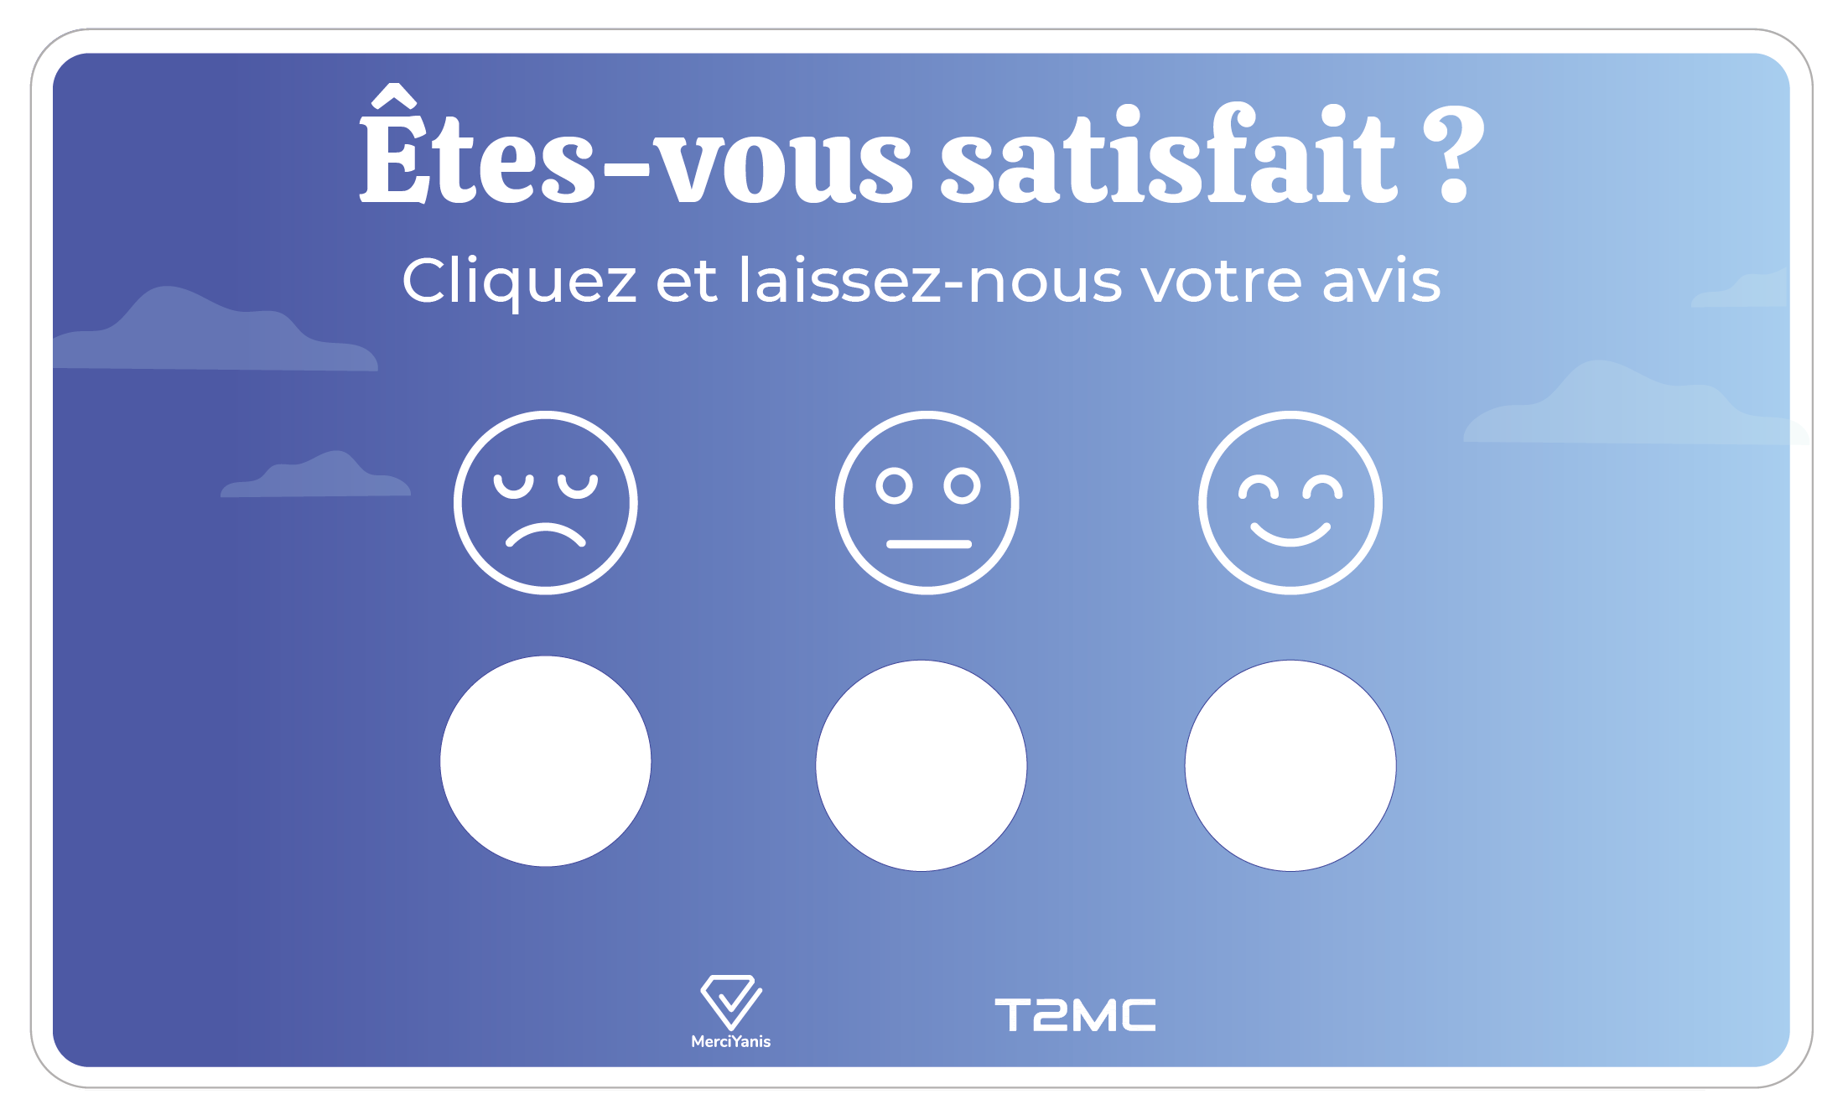 | 36 | Récurrent mensuel |  | 9 € | 0.00 €
Répéteur Si besoin de réseau Sigfox (bouton de déclaration et borne de satisfaction), vous pouvez comptabiliser autant de répéteurs qu'il y a de sites par prévention. Ils ne seront pas facturés si pas utilisés. |  | 36 | Récurrent mensuel |  | 7 € | 0.00 €

Frais de mise en service - configuration - cadrage du projet et accompagnement - paramètrage des capteurs - formation | 200 € |  | Nombre de dispositifs à paramétrer | 0 | 0 € | 200 €
Livraison | 50 €

TOTAL GÉNÉRAL ACHAT PONCTUEL |  |  |  |  | 250.00 € | 6.94 €
TOTAL GÉNÉRAL RÉCURRENT MENSUEL |  |  |  |  | 0.00 € | 0.00 €
TOTAL GÉNÉRAL MENSUEL |  |  |  |  | 6.94 €

